(参考様式１) 改植
 |  |  |  |  |  |  |  |  |  |  |  |  |  | （参考様式１）
○○果樹産地協議会長

令和８年度 もも・すもも産地競争力強化支援事業 改植・新植計画書（実績書）

１．申込者の情報
農業者氏名 |  |  | 農業者住所 |  |  |  |  |  |  | 電話番号
山梨 太郎 |  | (印) | 〒 | 400-0000 |  | 山梨県甲府市丸の内○○ |  |  |  | ０９０－００００－００００
※押印省略可

※果樹産地構造改革計画の振興品種
※同一品種への改植もOK
事業費
改植 面積（㎡）×390円
新植 面積（㎡）×370円
消費税の取り扱い（該当するものに○を付ける） |  |  |  |  |  |  | 補助金交付申請・請求等の事務の委任
免税事業者・簡易課税事業者・一般課税事業者 |  |  |  |  |  |  | 事務を○○果樹産地協議会長に委任します。
※最大199㎡
※一般課税事業者の場合、
事業費÷1.1（小数点以下切捨て）

２．実施計画
園地 番号 | 園地所在地 |  |  | 事業内容 | 転換前（現況） |  | 改植後 |  | 補助対象 面積（㎡） | 事業完了 （予定）日 | 事業費 ※1 | 補助額 | 除税額
 |  |  |  |  | 品目 | 品種 | 品種名 | 植栽本数
1 | 甲府市□□ |  |  | すもも改植 | ぶどう | 巨峰 | 貴陽 | 2本 | 199㎡ | 2026-12-15 | 77,610円 | 77,610円 | 0円
2 | 甲府市○○① |  |  | すもも改植 | すもも | ソルダム | 貴陽 | 2本 | 150㎡ | 2026-12-15 | 58,500円 | 58,500円 | 0円
3 | 甲府市○○② |  |  | すもも改植 | すもも | 貴陽 | 貴陽 | 1本 | 40㎡ | 2026-12-15 | 15,600円 | 15,600円 | 0円
4 | 甲府市△△ |  |  | もも改植 | かき | 甲州百目 | 夢桃香 | 3本 | 199㎡ | 2026-12-15 | 77,610円 | 77,610円 | 0円
5 | 甲府市☆☆ |  |  | もも改植 | もも | 夢みずき | 夢みずき | 1本 | 40㎡ | 2026-12-15 | 15,600円 | 15,600円 | 0円
6 | 甲府市●● |  |  | もも新植 | - | - | 夢みずき | 2本 | 150㎡ | 2026-12-15 | 55,500円 | 55,500円 | 0円
 |  |  |  |  |  |  | 合 計 |  | 778㎡ |  | 300,420円 | 300,420円 | 0円
※面積あたりの下限本数
【もも】1㎡～111㎡ ：1本
112㎡～166㎡：2本
167㎡～199㎡：3本
【すもも】1㎡～153㎡：1本
154㎡～199㎡：2本
※1 新植に係る経費150円/㎡、改植に係る経費170円/㎡、及び未収益期間（4年分）の栽培管理費220円/㎡
※2 行が不足する場合は別紙に記入すること
もも新植の場合は、転換前は「－」を記入
３．添付書類
添付書類名 |  |  |  |  | チェック欄
改植後の栽培継続に係る誓約書（参考様式１－①） |  |  |  |  | ✔
改植前のほ場写真（参考様式１－②） （実績書の場合は改植後の写真） |  |  |  |  | ✔
ほ場位置図 |  |  |  |  | ✔
誓約書（別添様式第2号） |  |  |  |  | ✔

（別紙）

園地 番号 | 園地所在地 |  |  | 事業内容 | 転換前（現況） |  | 改植後 |  | 補助対象 面積（㎡） | 事業完了 （予定）日 | 事業費 ※1 | 補助額 | 除税額
 |  |  |  |  | 品目 | 品種 | 品種名 | 植栽本数

全体の合計を記載

 |  |  |  |  |  |  | 合 計

(参考様式１－②) 改植写真
 |  |  |  | （参考様式１－②）

令和８年度 もも・すもも産地競争力強化支援事業 改植・新植計画書 写真貼付用紙
計画申請の際は、
１．改植・新植前の園地の遠景
２．改植：伐採予定の樹
新植：植え付け予定場所
の写真を添付してください。
この用紙は、園地番号ごとに作成してください。
 | 農業者氏名 | 園地番号
 | 山梨 太郎 | 1

 | 改植前の写真（実績時は改植後の写真）
 | １．遠景 |  | ２．近景（伐採予定の樹（実績時は植栽した苗））
 | 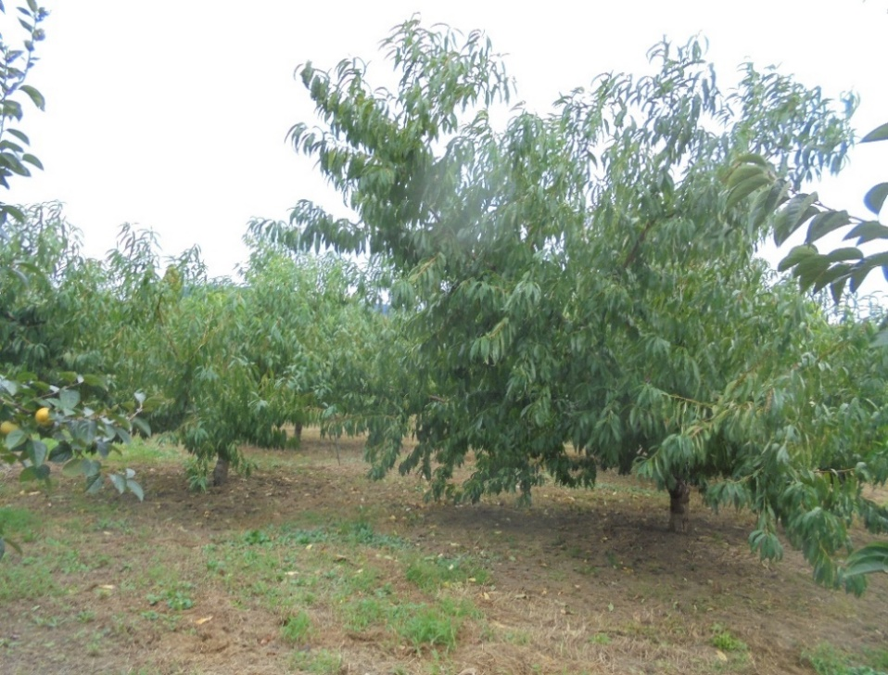 写真貼付 |  | 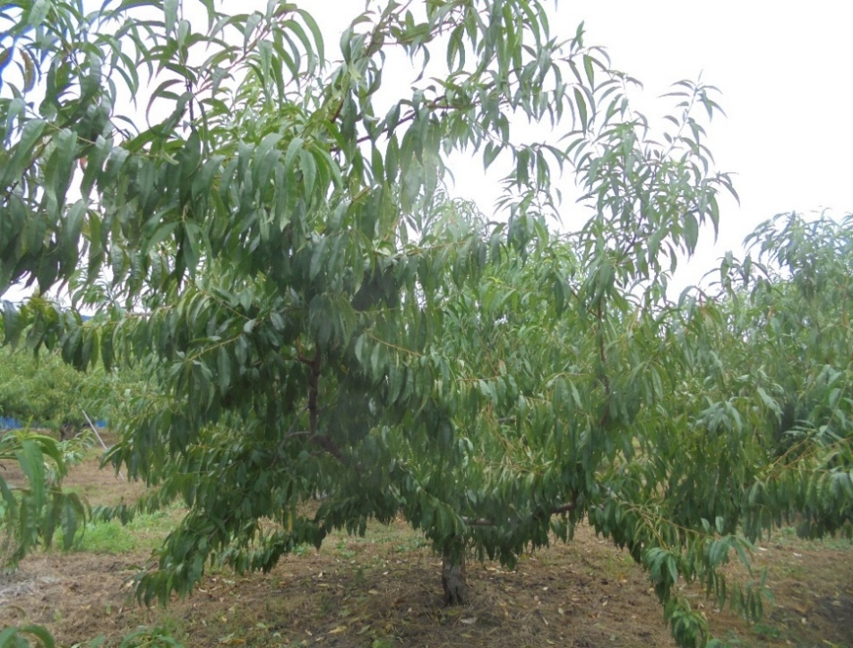 写真貼付

○良い例
改植：伐採予定の樹、周辺の樹が映っている
新植：植え付け予定場所、周辺が映っている
×悪い例
近景とほとんど同じ写真（周辺の状況が確認できない）など
○良い例
改植：伐採予定の樹がアップで真ん中に映っている
新植：植え付け予定場所がアップで真ん中に映っている
×悪い例
・アップになっておらず、伐採予定の樹（改植）または
植え付け予定場所（新植）が判別できない
・すでに伐採されている（改植） など

 |  |  |  | （参考様式１－②）
令和８年度 もも・すもも産地競争力強化支援事業 改植・新植実績書 写真貼付用紙
計画申請の際は、
１．改植前の園地全体
２．伐採予定の樹
の写真を添付してください。
実績報告の際は、
１．改植・新植後の園地の遠景
２．植栽した苗
の写真を添付してください。
この用紙は、園地番号ごとに作成してください。
 | 農業者氏名 | 園地番号
 | 山梨 太郎 | 1

 | 改植前の写真（実績時は改植後の写真）
 | １．遠景 |  | ２．近景（伐採予定の樹（実績時は植栽した苗））
 | 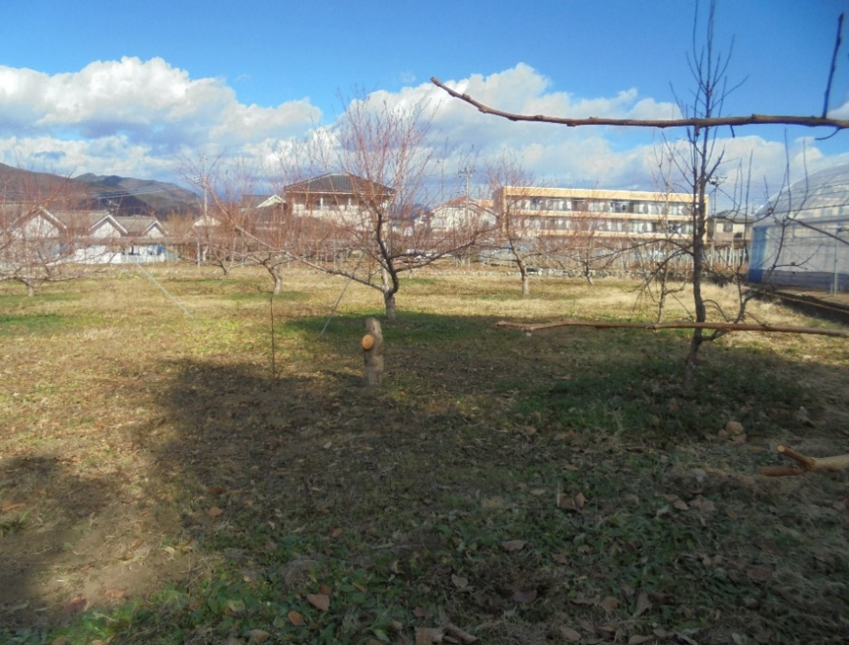 写真貼付 |  | 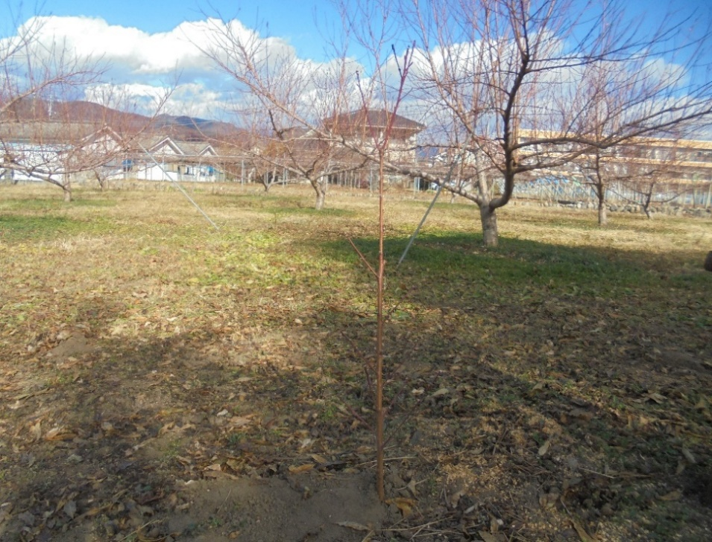 写真貼付

○良い例
計画申請時の写真と同じ画角（周辺の樹等との位置関係が確認できる）
×悪い例
画角が変わって位置関係が判別できない など
○良い例
植えつけた苗がアップで映っている
×悪い例
アップになっておらず、植えつけた苗が判別できない など

